Deckblatt
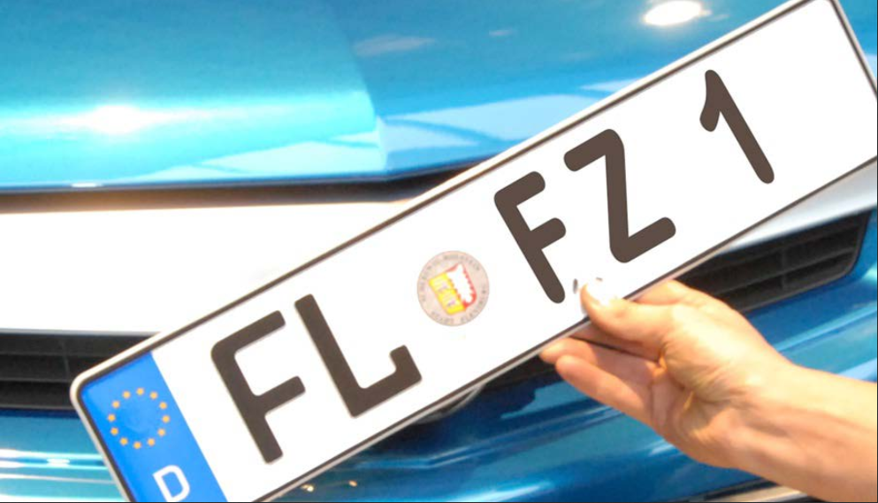
Kraftfahrt- Bundesamt

Fahrzeugzulassungen (FZ)
Neuzulassungen von Personenkraftwagen
nach Marken und Modellreihen
Monatsergebnisse
Januar 2021

FZ 10

